Hazards Factors
 |  |  |  | DOI: 10.1007/s13146-012-0124-3
Phân cấp | Tổng độ mặn (g/L) |  | Salinity_Hazard
 | Min | Max
1 | 0 | 0.16 | 1
2 | 0.16 | 0.48 | 2
3 | 0.48 | 1.44 | 3
4 | 1.44 | 2.56 | 4
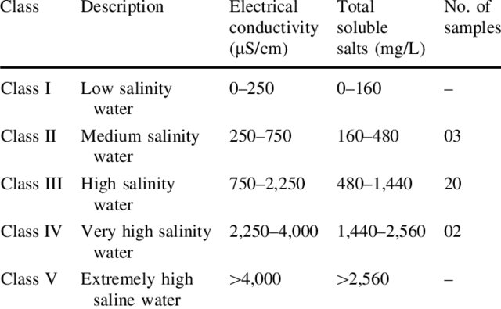
5 | 2.56 | 22.4 | 5

Phân cấp | Chỉ số hạn SPI |  | D_Hazard
 | Min | Max
1 | >= 2.0 |  | 1
2 | 1.5 | 1.99 | 2
3 | 0 | 1.49 | 3
4 | -1.49 | 0 | 4
5 | <-1.49 |  | 5

Phân cấp | Chỉ số lulut |  | D_Hazard
 | Min | Max
1 | 0 | 0.25 | 1
2 | 0.25 | 0.5 | 2
3 | 0.5 | 1 | 3

4 | 1 | 1.5 | 4
5 | >1.5 |  | 5

Phân cấp | Chỉ số sụt lún mm/year |  | D_Hazard |  | https://www.mdpi.com/2072-4292/14/1/192
 | Min | Max
1 | 0 | 2 | 1
2 | 2 | 4 | 2
3 | 4 | 6 | 3
4 | 6 | 8 | 4
5 | >8.0 |  | 5

Phân cấp | Chỉ số WQI (DSS1) |  | D_Hazard
 | Min | Max
1 | 91 | 100 | 1
2 | 76 | 90 | 2
3 | 51 | 75 | 3
4 | 26 | 50 | 4
5 | 0 | 25 | 5

